postup Excel
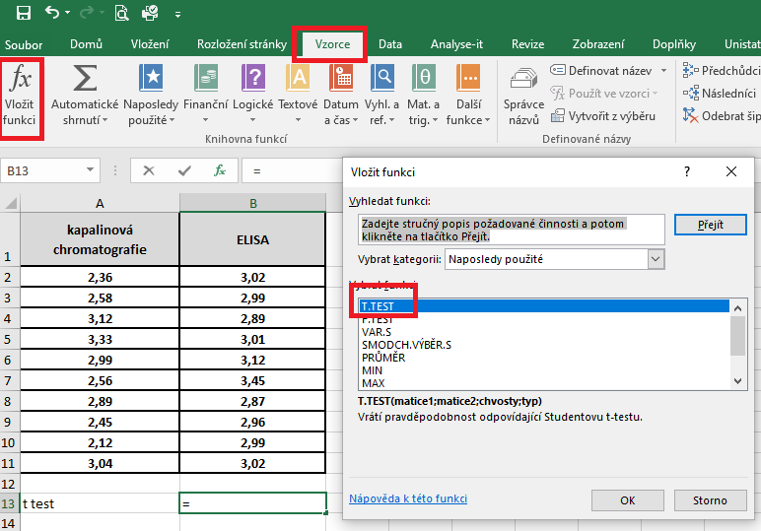
kapalinová chromatografie | ELISA | Pro testování budeme využívat párový t-test. Pokud se provádí párový t-test, nepoužíváme již F-test.
2.36 | 3.02 | V nabídce hlavního menu si zvolíme Vzorce, dále si zvolíme nabídku Vložit funkce a v dialogovém okně si vybereme t-test.
2.58 | 2.99
3.12 | 2.89
3.33 | 3.01
2.99 | 3.12
2.56 | 3.45
2.89 | 2.87
2.45 | 2.96
2.12 | 2.99
3.04 | 3.02

T test | 0.069

 |  | V dalším dialogovém okně vyplníme do kolonky Matice 1 a Matice 2 adresu výběrových souborů, které chceme porovnávat. Do kolonky Chvosty napíšeme hodnotu 2 (provádíme oboustranné porovnání) a v kolonce Typ napíšeme 1, protože máme variantu párového t-testu.
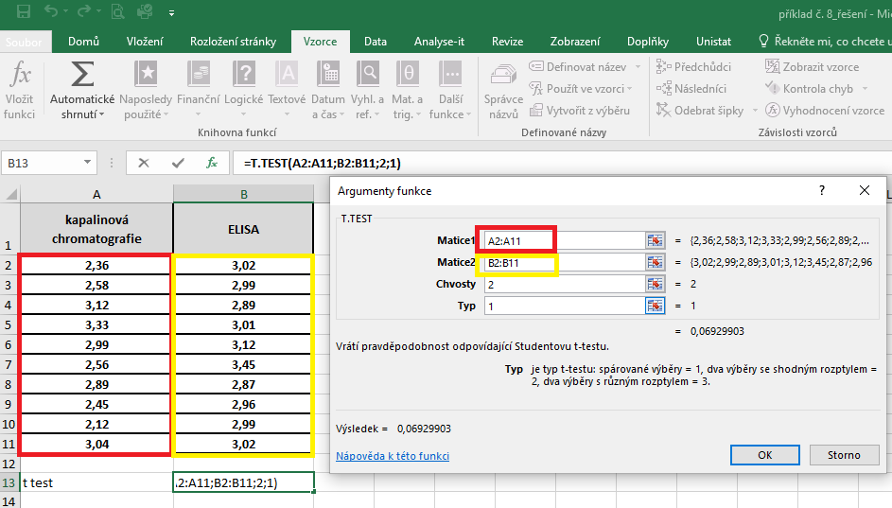

 |  | Výsledek nám vyjadřuje hodnotu pravděpodobnosti. V našem případě je výsledek roven číslu 0,069, což znamená, že průměry testovaných souborů se statisticky významně neliší.

postup Unistat
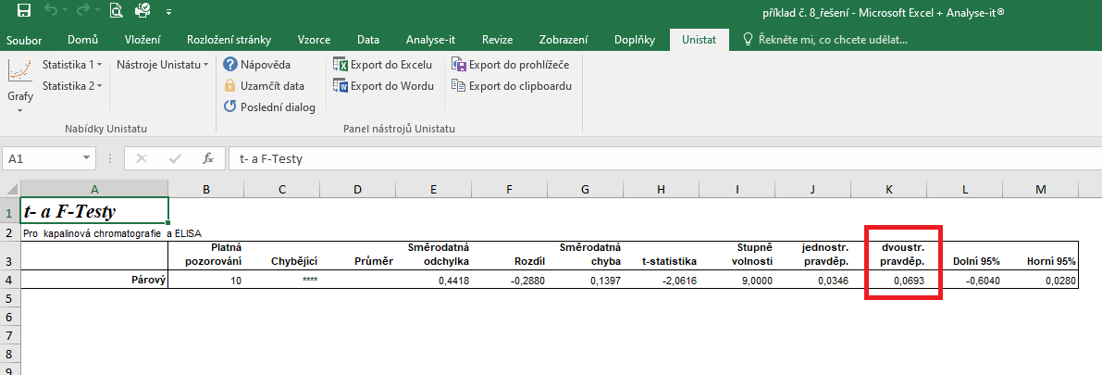
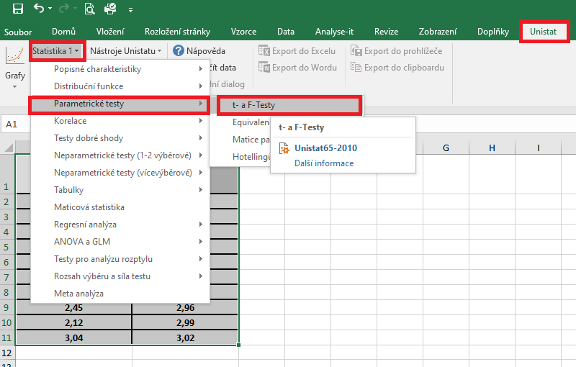
 | kapalinová chromatografie | ELISA | Označíme si zdrojová data výběrového souboru a v hlavním menu si vybereme nabídku "Unistat".
1 | 2.36 | 3.02 | Dále si zvolíme nabídky: Statistika 1 → Parametrické testy → t- a F-testy
2 | 2.58 | 2.99
3 | 3.12 | 2.89
4 | 3.33 | 3.01
5 | 2.99 | 3.12
6 | 2.56 | 3.45
7 | 2.89 | 2.87
8 | 2.45 | 2.96
9 | 2.12 | 2.99
10 | 3.04 | 3.02

 |  |  | V následujícím dialogovém okně si vybereme zdrojová data, která chceme statisticky hodnotit a přesuneme do kolonky vybrané proměnné.
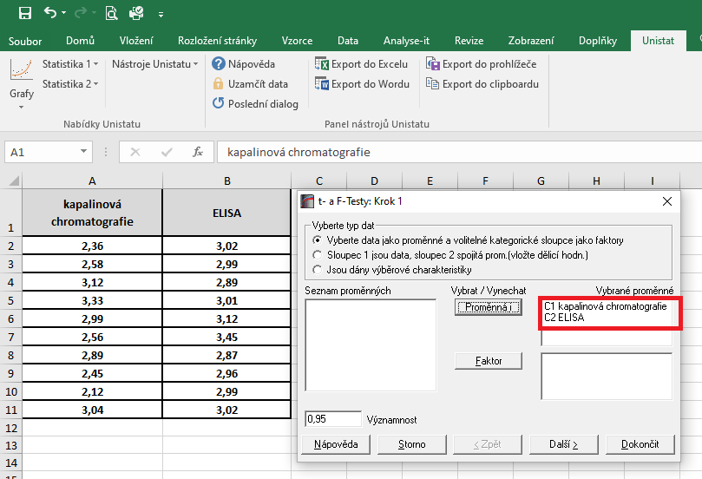

 |  |  | V následujícím dialogovém okně si vybereme variantu párového t-testu.
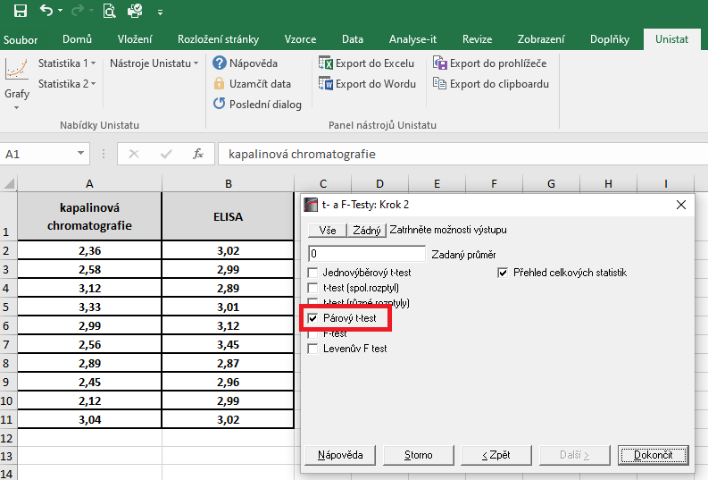

 |  |  | Dojde k vytvoření nového listu, kde v tabulce s výsledky nás budou zajímat hodnoty pravděpodobnosti.
 |  |  | Výsledná hodnota p je rovna číslu 0,0693, tudíž mezi skupinami není signifikantní rozdíl.

